TIR
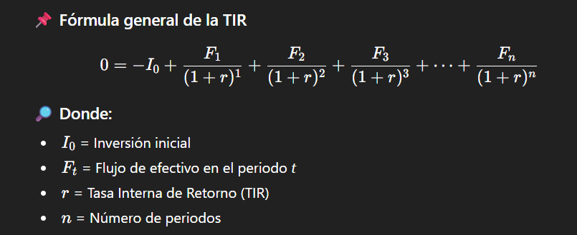
Proyecto Proyecto A - Cálculo de TIR y PRI
 | K MXP
Periodo | Flujo de Caja | Flujo Acumulado | Notas
0 | -350,000.00 | -350000
1 | 100,000.00 | -250000
2 | 100,000.00 | -150,000.00
3 | 100,000.00 | -50,000.00
4 | 100,000.00 | 50,000.00
5 | 55,000.00 | 105,000.00
TIR | 10%
PRI (Periodo de Recuperación) | Revisar flujo acumulado cuando se vuelve positivo

 |  |  |  | La TIR es el valor de r que hace que toda la ecuación sea igual a 0.

 |  |  |  | La TIR es la tasa de rendimiento que genera un proyecto considerando todos sus flujos futuros de efectivo.

 |  |  |  | Si TIR > costo de capital → conviene invertir

 |  |  |  | Si TIR < costo de capital → no conviene invertir

